상품제안서
아이리버 CtoC 100W LCD 초고속케이블 | 상품코드: S40612

 |  |  |  |  |  |  | 02-713-8555 | www.synergygift.co.kr
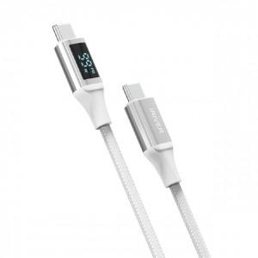

【상세/제작정보】 | <p><span style="font-size: 14pt;">※ 기본수량 미만 발주 진행시 별도 문의 바랍니다.</span></p><p><span style="font-size: 14pt;">※ 운임비 별도 발생 됩니다.</span></p>

【인쇄/포장옵션】 | 스티커, 라벨스티커 / 포장지포장

【공급단가】 | 수량 | 30~ | 100~ | 300~ | 1,000~ | 3,000~
*VAT별도 | 1M | 7,000원 | 6,600원 | 6,350원 | 6,100원 | 6,000원
 | 2M | 8,400원 | 7,950원 | 7,650원 | 7,300원 | 7,200원

【상품 URL】 | https://www.synergygift.co.kr:443/src/goods_detail.php?gdno=40612

